記載例
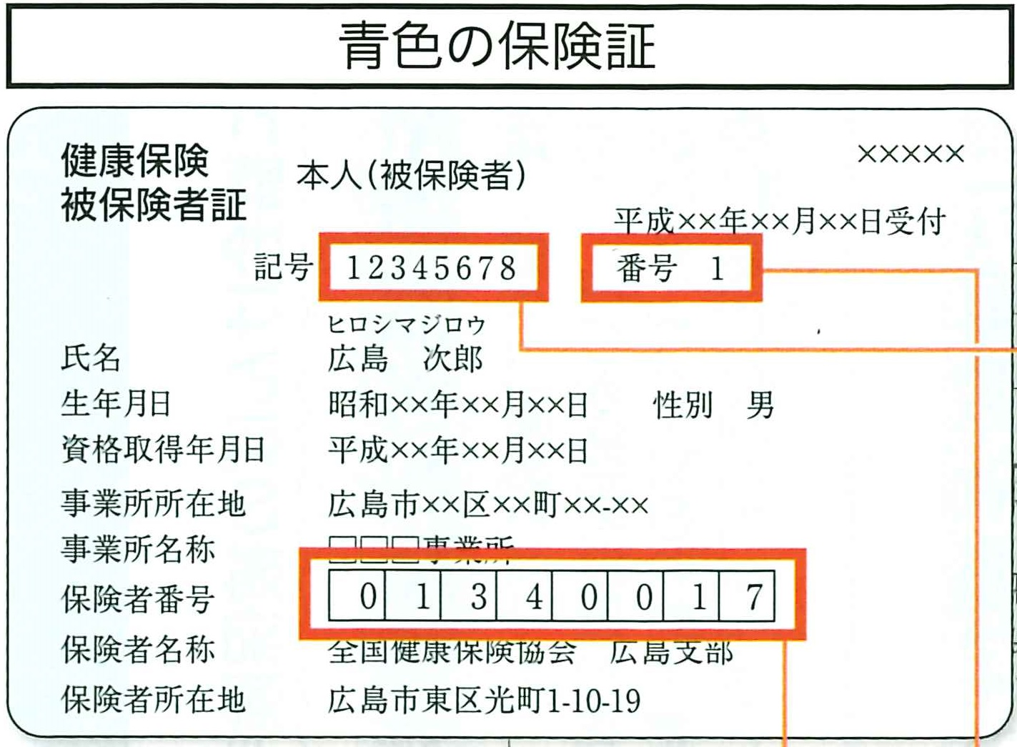
①
②
③
広島中央健診所 fax :082-221-3040
全国健康保険協会管掌健康保険生活習慣病予防健診申込書
※ 事業所の住所、電話番号、FAX番号、担当者名をご記入ください。
③
①
カナ |  |  |  |  |  |  |  |  | TEL |  |  |  |  |  | ※ 保険者番号 |  |  | ※ 健康保険証の記号 | 申込日 |  |  | 7 |  | 4 |  | 1
折り返しご連絡いたしますので、必ず記載をお願いします。
事業所名 |  |  |  |  |  |  |  |  | FAX |  |  |  |  |  | 01340017 |  |  | 12345678 |  |  | 令和 |  | 年 |  | 月 |  | 日
 |  |  |  |  |  |  |  |  | 担当者名
住所 |  |  | 〒 |  |  |  |  |  |  |  |  |  |  |  |  |  | 昨年度より支払い方法、結果送付先変更なし
 |  |  |  |  |  |  |  |  |  |  |  |  |  |  | (備考）
昨年受診歴のある事業所様で、お支払い先の変更がない場合、チェックをお願いします。（事業所単位で統一させていただきます。）
②
※ | 必須項目となります。必ずご記入ください。
※健康保険証の番号 |  | ※ フ リ ガ ナ |  | 性別 | ※ 生年月日 |  |  | ※ コース選択 |  | 胃部検査 |  | 乳がん（マンモグラフィ） | 子宮がん | その他オプション |  |  |  |  |  | 希望日 |  |  |  | 備考
 |  | ※ 氏 名
・一般健診
・一般健診（若年）
・一般健診+付加健診（節目健診）
・人間ドック
・人間ドックキャンペーン（４月５月、１月～３月）
・定期健診（法定健診）（３４歳未満）協会けんぽ補助なし
よりプルダウンから選択ください。
バリウム・胃カメラ（差額6,600円別途料金）・胃中止（バリウムも胃カメラもご希望されない方）より選択ください。
※ 法定健診・一般健診（若年）の方は胃部検査のないコースのため選択できません。
1 |  |  |  |  |  |  | 年 |  |  |  |  |  |  |  |  |  |  |  |  | ①
 |  |  |  |  |  | 月 | 日 |  |  |  |  |  |  |  |  |  |  |  |  | ②
6月～11月がご希望の方は混み合いますので、第3希望までご記入いただきます様お願い致します。
 |  |  |  |  |  |  |  |  |  |  |  |  |  |  |  |  |  |  |  | ③
 |  |  |  |  |  |  | 年 |  |  |  |  |  |  |  |  |  |  |  |  | ①
 |  |  |  |  |  | 月 | 日 |  |  |  |  |  |  |  |  |  |  |  |  | ②
 |  |  |  |  |  |  |  |  |  |  |  |  |  |  |  |  |  |  |  | ③
 |  |  |  |  |  |  | 年 |  |  |  |  |  |  |  |  |  |  |  |  | ①
 |  |  |  |  |  | 月 | 日 |  |  |  |  |  |  |  |  |  |  |  |  | ②
 |  |  |  |  |  |  |  |  |  |  |  |  |  |  |  |  |  |  |  | ③
 |  |  |  |  |  |  | 年 |  |  |  |  |  |  |  |  |  |  |  |  | ①
 |  |  |  |  |  | 月 | 日 |  |  |  |  |  |  |  |  |  |  |  |  | ②
 |  |  |  |  |  |  |  |  |  |  |  |  |  |  |  |  |  |  |  | ③

【コースご案内】 |  |  |  |  |  | 対象年齢 |  |  |  |  | 窓口払い料金（税込み） |  |  |  | 備 考
人間ドック |  |  |  |  |  | 35歳以上 |  |  |  |  | 16,800円 |  |  |  |  | 協会けんぽの補助（25,000円）を利用しての当健診所のオリジナル人間ドックです。
一般健診 |  |  |  |  |  | 35歳以上 |  |  |  |  | 5,500円 |  |  |  |  | 協会けんぽ指定の健診コースです。
節目健診 |  |  |  |  |  | 40・45・50・55・60・65・70歳 |  |  |  |  | 8,280円 |  |  |  | 一般健診よりも詳しい検査内容となっています。
一般健診（若年向け） |  |  |  |  |  | 20・25・30歳 |  |  |  |  | 2,500円 |  |  |  |  | 協会けんぽ指定の法定項目をカバーした若年層向けの健診コースです。
定期健診（法定健診） |  |  |  |  |  | 35歳未満（20・25・30歳除く） （協会けんぽの補助なし） |  |  |  |  | 9,790円 |  |  |  | 月曜～木曜 受付時間 午後13：30-14：30のみとなります。
人間ドックキャンペーン （4月・5月 翌年1月～3月） |  |  |  |  |  | 35歳以上 |  |  |  |  | 13,000円 |  |  |  | 期間限定のキャンペーンでは、通常月より料金もお安く設定しております。 腫瘍マーカー1項目（男性 PSA 女性 CA125）も無料でついています！
人間ドック+脳ドック キャンペーン （4月・5月 翌年1月～3月） |  |  |  |  |  | 35歳以上 |  |  |  |  | 34,000円 |  |  |  |  | 人間ドックキャンペーンに脳検査（MRIとMRA）を追加したものです。通常オプション価格27,500円が21,000円で追加いただけます。ご希望の方は人間ドックキャンペーンコースを選択し、オプション蘭に脳ドックとご記載ください。

